1.2
voltar à página inicial |  |  |  | 1 - MENUS DE NAVEGAÇÃO
 | S | N | NA
 | x |  |  | 1.2 É possível selecionar as opções e as subopções do menu quer com rato quer com teclado
 |  |  |  | Deve ser possível percorrer a estrutura de navegação quer com um dispositivo apontador quer com o teclado.

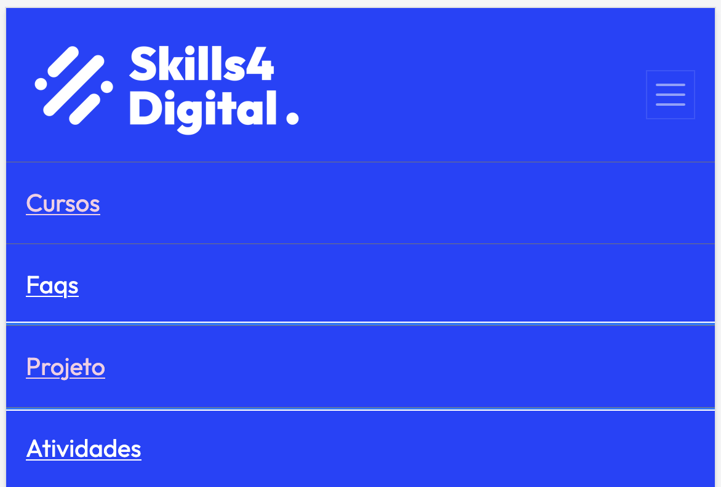
 | Listagem de evidências
 |  |  |  |  | Notas:
 |  |  |  |  | Evidência retirada do menu do site: https://skills4digital.ipleiria.pt/ É possível verificar, a partir da Listagem de evidências, que as opções e subopções do menu são navegáveis quer com rato quer com teclado.

6.1
voltar à página inicial |  |  |  | 6 - CONTRASTE
 | S | N | NA
 | X |  |  | 6.1 No corpo de um documento, o rácio de contraste entre a cor do texto normal (menor que 18 pontos ou menor que 14 pontos negrito) e a cor do fundo é superior a 4,5:1
 |  |  |  | Deve assegurar-se no corpo do documento que o rácio de contraste entre a cor do texto e a cor de fundo é, no mínimo, de 4,5:1, de forma a assegurar a sua legibilidade para utilizadores com deficiências da visão.

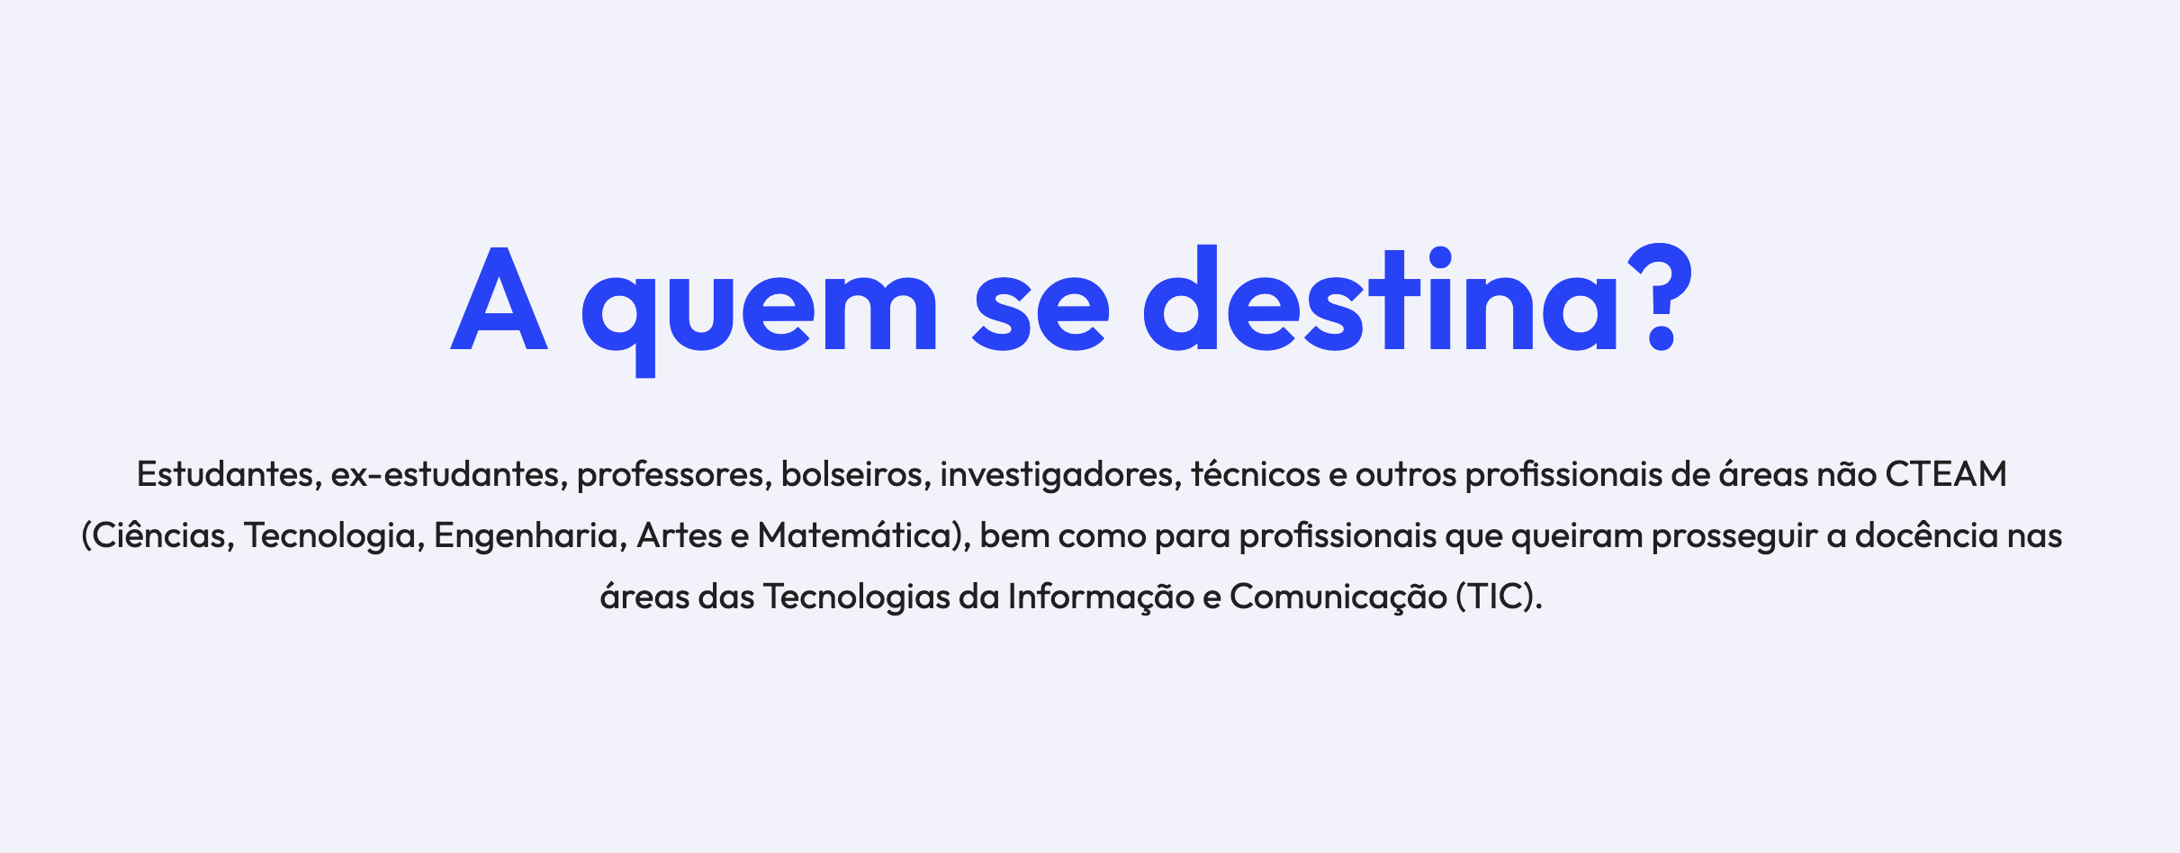
 | Listagem de evidências
 |  |  |  |  | Notas:
 |  |  |  |  | Evidências retiradas do site: https://skills4digital.ipleiria.pt/ É possível verificar, a partir da Listagem de evidências, que o rácio de contraste entre a cor do texto normal e a cor do fundo é superior a 4,5:1.

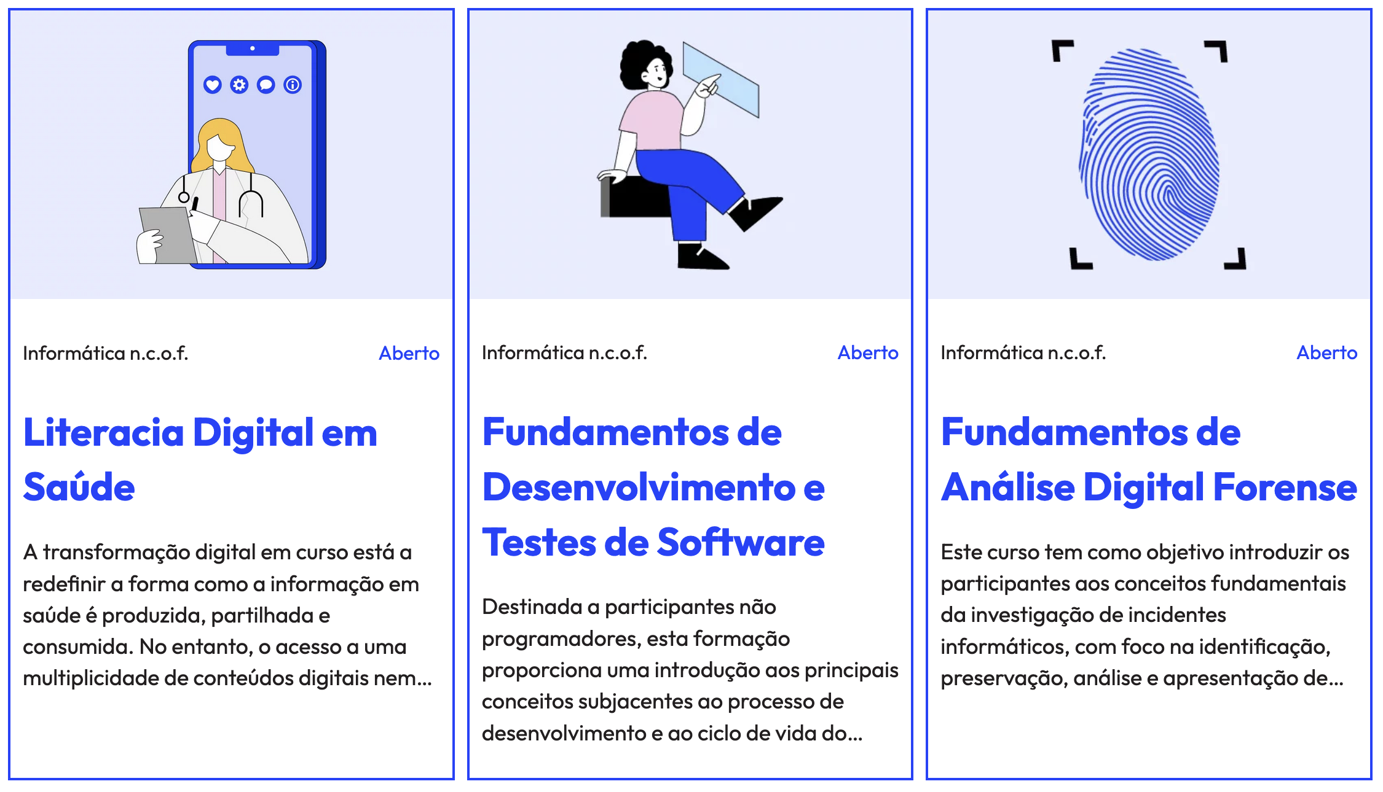

6.2
voltar à página inicial |  |  |  | 6 - CONTRASTE
 | S | N | NA
 | X |  |  | 6.2 O rácio de contraste entre a cor do texto de tamanho grande (maior ou igual que 18 pontos ou maior ou igual que 14 pontos negrito) e a cor do fundo é superior a 3:1
 |  |  |  | Os textos de tamanho superior a 18 pontos, ou os textos de tamanho superior a 14 pontos mas a negrito, devem assegurar um rácio de contraste mínimo de 3:1 entre a cor do texto e a cor do fundo.

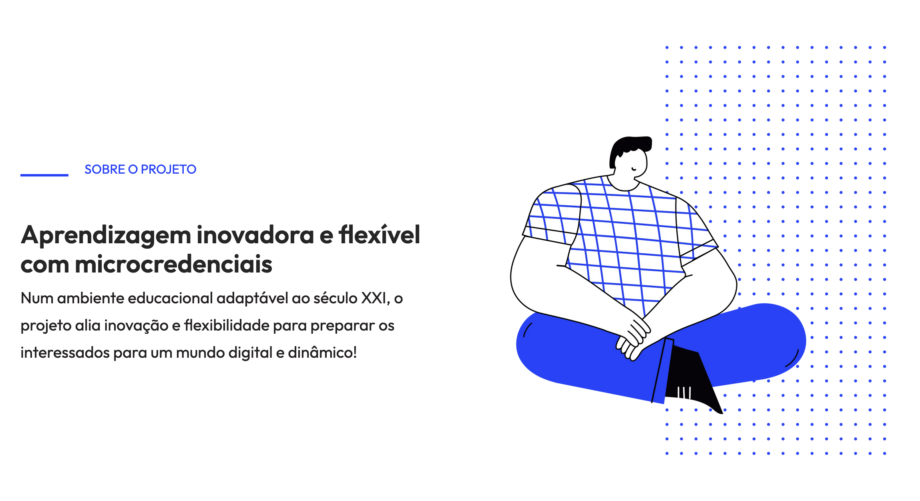
 | Listagem de evidências
 |  |  |  |  | Notas:
 |  |  |  |  | Evidências retiradas do site: https://skills4digital.ipleiria.pt/ É possível verificar, a partir da Listagem de evidências, que o rácio de contraste entre a cor do texto de tamanho grande e a cor do fundo é superior a 3:1.

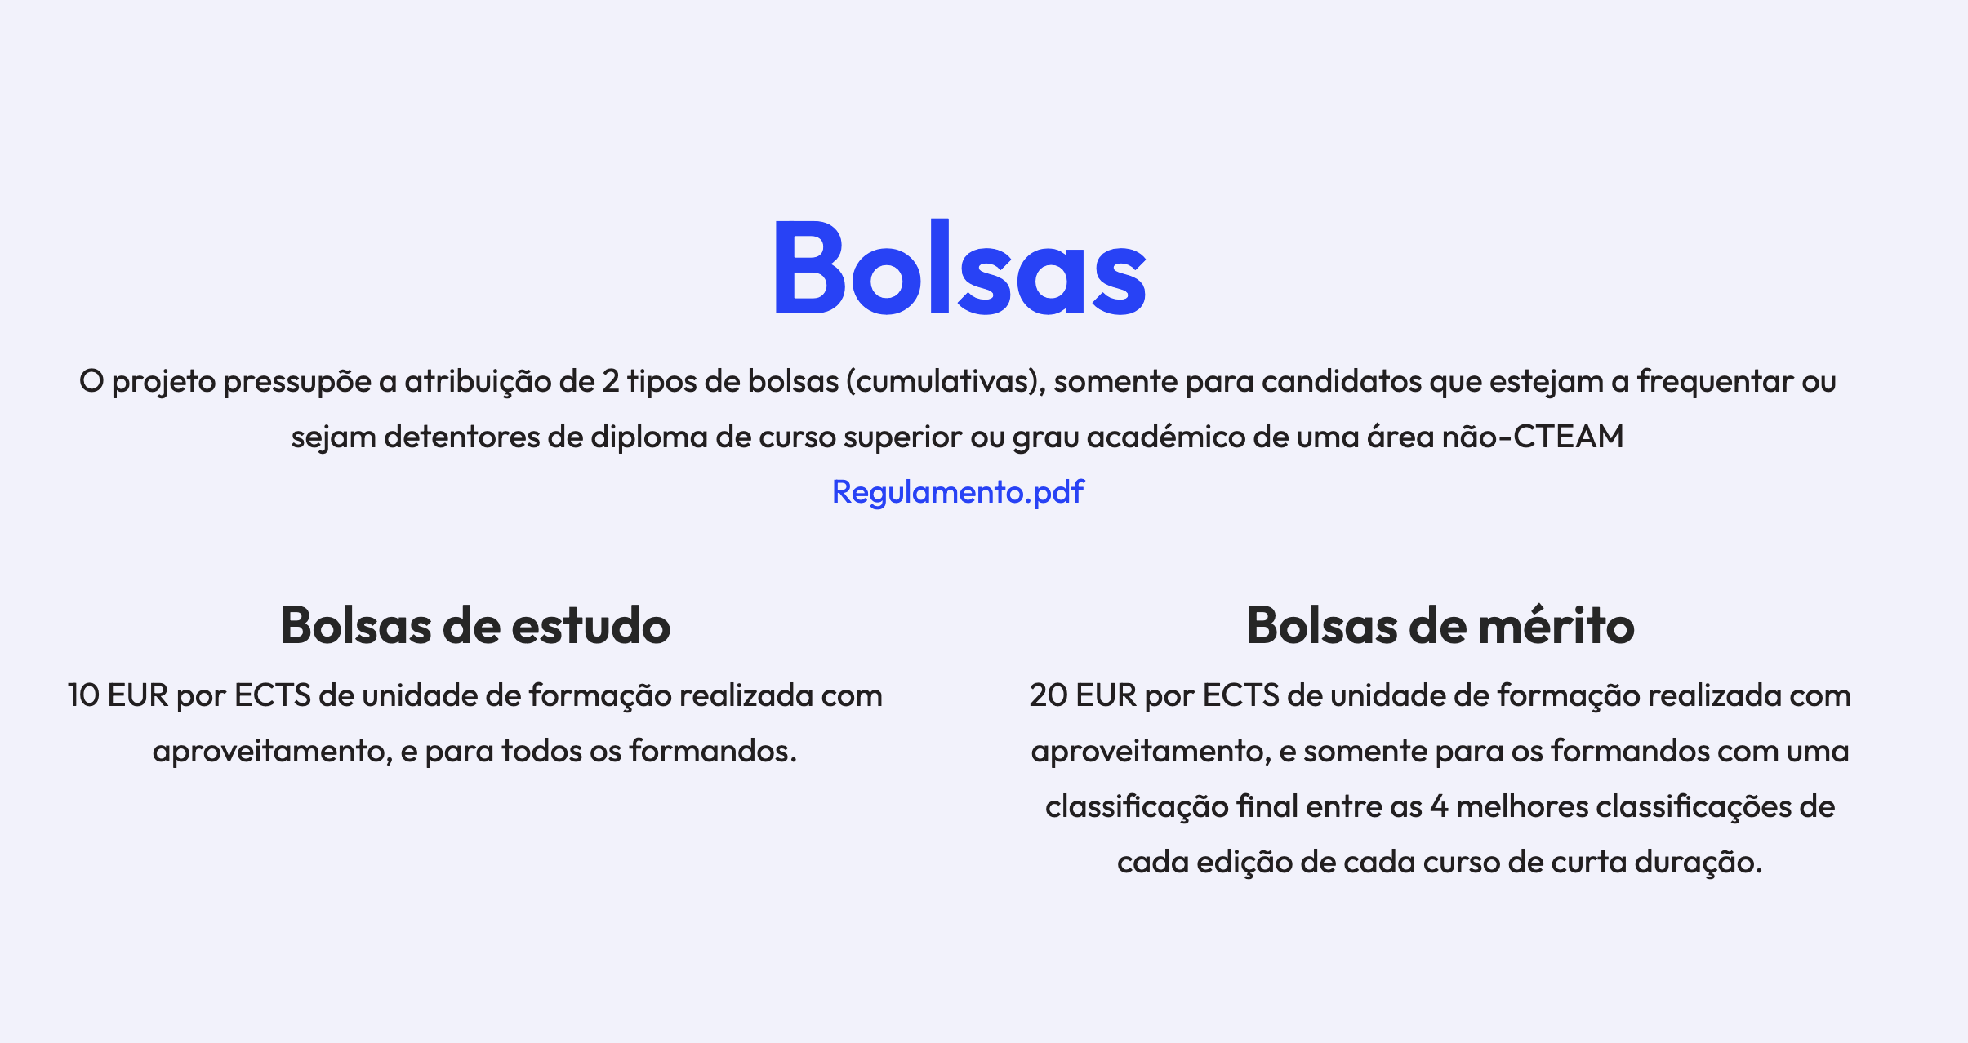

7.1
voltar à página inicial |  |  |  | 7 - PLAYERS
 | S | N | NA
 | X |  |  | 7.1 Deve ser possível ativar os botões de controlo do leitor quer com o rato quer com o teclado
 |  |  |  | Os leitores de multimédia não devem iniciar automaticamente a reprodução dos elementos e têm de ser operáveis usando apenas um rato ou usando apenas um teclado.

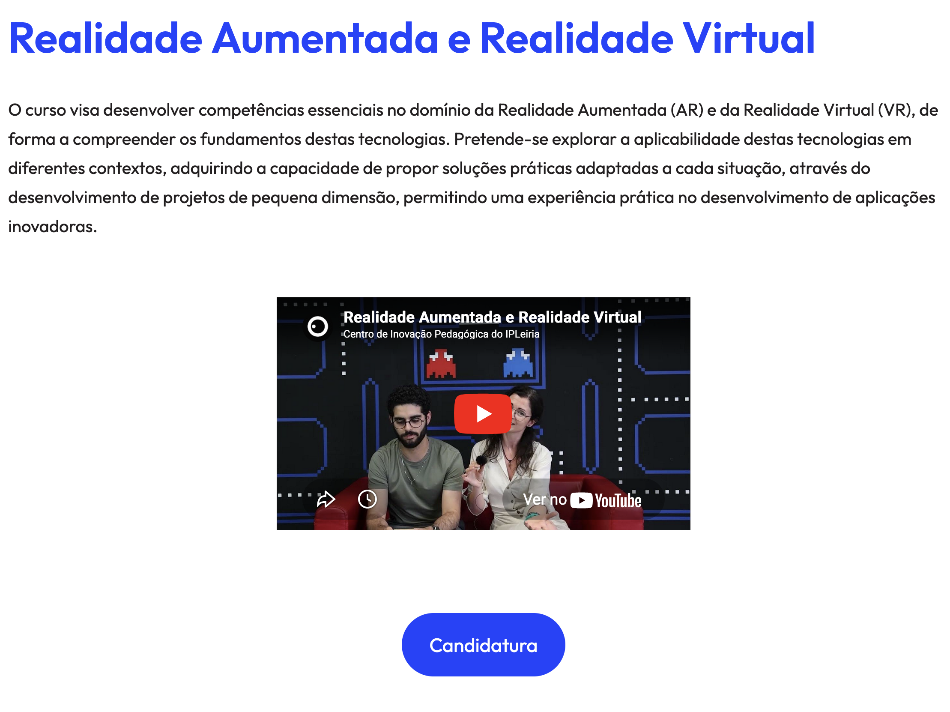
 | Listagem de evidências
 |  |  |  |  | Notas:
 |  |  |  |  | Evidência retirada do site: https://skills4digital.ipleiria.pt/ É possível verificar, a partir da Listagem de evidências, que é possível ativar os botões de controlo do leitor quer com o rato quer com o teclado, e não iniciam automaticamente a reprodução dos elementos.

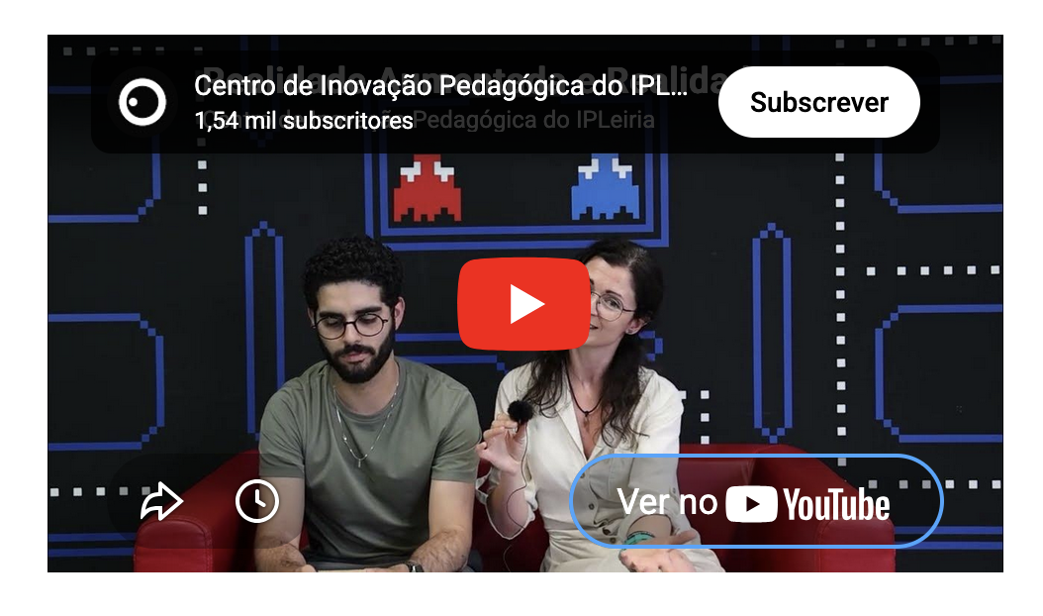

8.1
voltar à página inicial |  |  |  | 8 - ESTRUTURA DA PÁGINA
 | S | N | NA
 | X |  |  | 8.1 Quando se retira a CSS, todos os elementos HTML devem alinhar à esquerda
 |  |  |  | Quando se desativam todos os estilos visuais, o conteúdo da página é apresentado alinhado à esquerda e apresenta-se de forma linear.

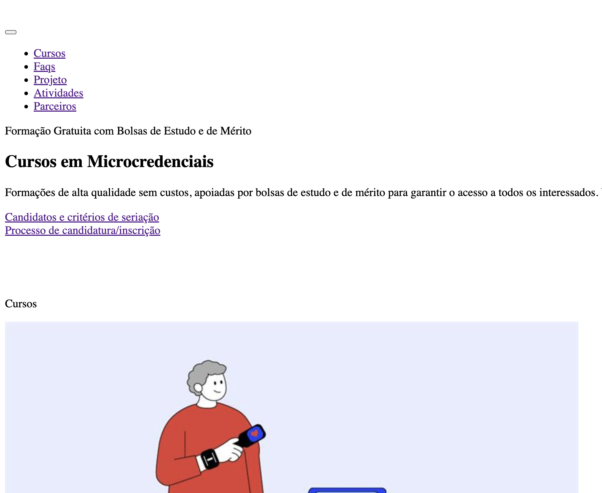
 | Listagem de evidências
 |  |  |  |  | Notas:
 |  |  |  |  | Evidências retiradas do site: https://skills4digital.ipleiria.pt/ É possível verificar, a partir da Listagem de evidências, que quando se retira o CSS, os elementos do site ficam alinhados à esquerda.

8.5
voltar à página inicial |  |  |  | 8 - ESTRUTURA DA PÁGINA
 | S | N | NA
 | X |  |  | 8.5 A maquetização da página é feita sem recorrer ao elemento <table>
 |  |  |  | A estrutura de composição gráfica da página não é feita recorrendo a elementos de tabela mas sim a uma maior diversidade de elementos semânticos (por ex., <main>) e genéricos (por ex., <div>), que permitem a recomposição visual para diferentes tipos e dimensões de ecrã.

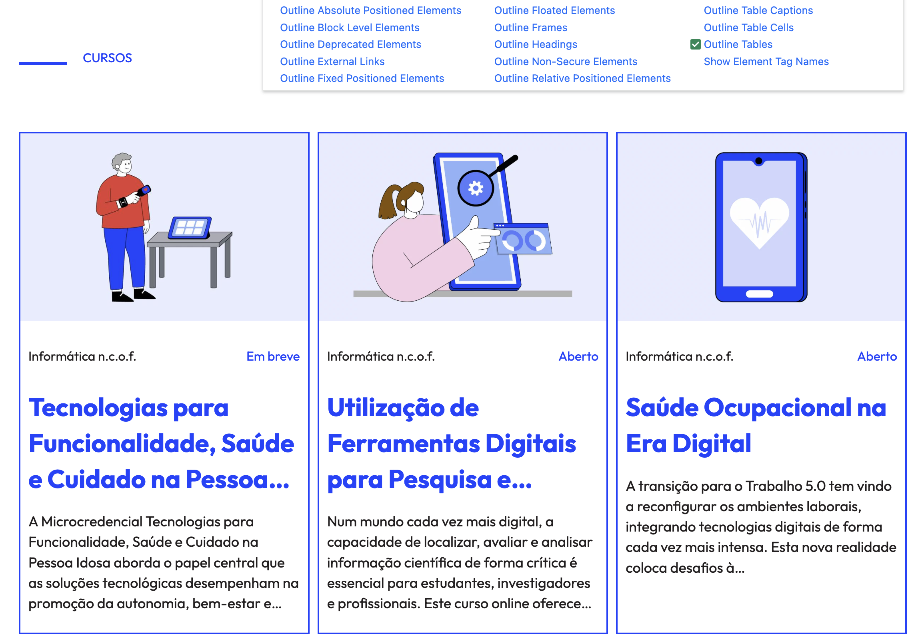
 | Listagem de evidências
 |  |  |  |  | Notas:
 |  |  |  |  | Evidências retiradas do site: https://skills4digital.ipleiria.pt/ É possível verificar, a partir da Listagem de evidências, que a maquetização das páginas não foi feita recorrendo ao elemento <table>.

10.1
voltar à página inicial |  |  |  | 10 - FICHEIROS PDF
 | S | N | NA
 | X |  |  | 10.1 Nos ficheiros PDF é possível, no mínimo, extrair o conteúdo textual para formato TXT
 |  |  |  | Os ficheiros PDF devem ter o seu texto inteiramente extraível para que se possa passar o respetivo conteúdo para um processador de texto sem perda de informação.

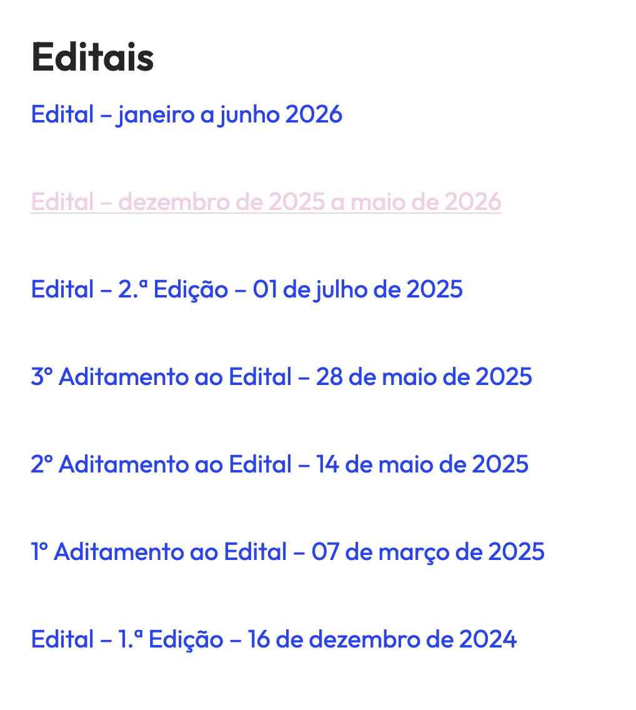
 | Listagem de evidências
 |  |  |  |  | Notas:
 |  |  |  |  | Evidência retirada do site: https://skills4digital.ipleiria.pt/ É possível verificar, a partir da Listagem de evidências, que existem ficheiros PDF onde é possível extrair o conteúdo textual para formato TXT.

